Relevamiento
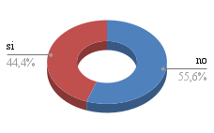

TEMAS | TECNOLOGIA 4.0 |  |  | CONFLICTOS |  |  |  | MAQUINARIAS |  |  | PLANES FUTUROS
Empresas | ¿CONOCEN DE TECNOLOGIA 4.0? | ¿LES INTERESA APLICARLA? | ¿QUE TIPO DE TECNOLOGIA? | CREDITOS | IMPORTACION | PROVEEDORES | cuantas maquinas tiene | PARA ENVASADO | PARA MEDICION Y CONTROL | de donde incorporaron las mquinas | ¿DONDE QUIEREN INCORPORAR TECNOLOGIAS?
GRANGY'S S.A. |  | si
COMPAÑÍA INDUSTRIAL FRUTIHORTÍCOLA S.A. | no | si
PANACITY MDQ S.R.L. | no | si
CHEVERRY SRL | si | si
DEL PACK S.A. | si | si
PESQUERA VERAZ (Marechiare) | no | si
NUTRECO ALIMENTOS S.A. | no | si
LABORATORIOS PHARMAMERICAN SRL | si | si
COOPERATIVA DE TRABAJO NUEVO AMANECER LTDA. | no | si
MOLINOS | si | si

